打ち合わせ議事録
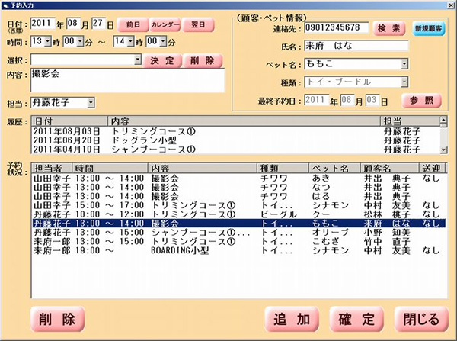
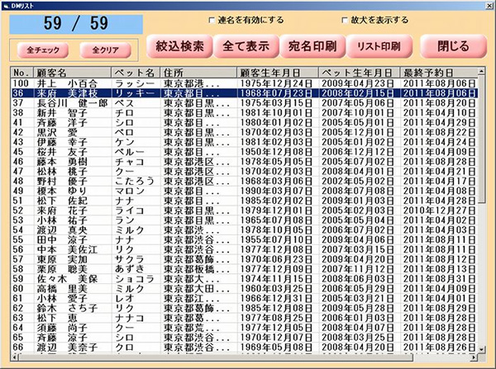
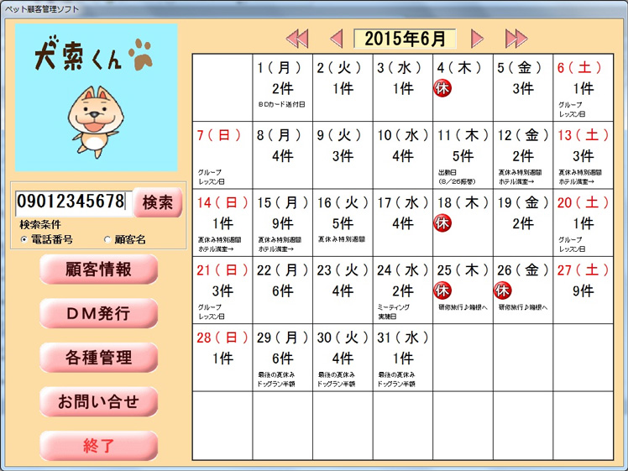
打ち合わせ議事録 |  |  |  |  |  |  |  | 作成日 | 作成者
 |  |  |  |  |  |  |  | 2019-07-05 | 若林

日時 |  |  |  |  |  |  | 場所
参加者 (敬称略)

資料

 | ペットサロン向け顧客管理システム（簡易版）Webアプリケーション

 | 顧客管理 |  |  | 顧客情報 | ⇒会員登録 |  | sql inner joinで予約状況等出力
 | （サロン向け） |  |  | ペット情報
 | ログイン機能 |  |  | スタッフ管理 |  |  | sql
 |  |  |  | できればペットのGPS
 |  |  |  | DM管理
 |  |  |  | メルマガ
 |  |  |  | 予約システム
 | 予約システム
 | 日付・時間GoogleAPI活用
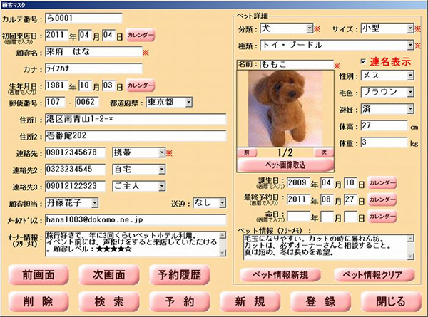
 |  |  | 予約内容の確認詳細「名前欄クリックでお客様情報編集できる」

 | サービス |  |  | API活用 デジタルフォトブック

 | （顧客向け） |  |  | ペットのGPS

 | 販路経緯
 |  | ランディングページ |  |  |  | ・会社紹介
 |  |  |  |  |  | ・機能紹介
 |  |  |  |  |  | ・問い合わせフォーム

 | 仕様、レンタルサーバー

